상품제안서
베온 더셀 PD20W LCD 케이블일체형 보조배터리10000mAh | 상품코드: F30201

 |  |  |  |  |  |  | 02-412-0044 | www.easy1.co.kr
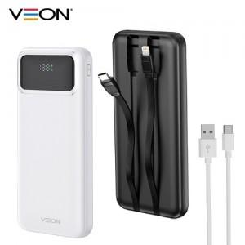

【상세/제작정보】

【인쇄/포장옵션】 | 레이저, 풀칼라 / 시판박스

【공급단가】 | 수량 | 100~ | 300~ | 500~ | 1,000~ | 3,000~
*VAT별도 | 단가 | 11,400원 | 11,210원 | 10,920원 | 10,730원 | 10,450원

【상품 URL】 | http://www.easy1.co.kr/src/goods_detail.php?gdno=30201

